Задание 3.1
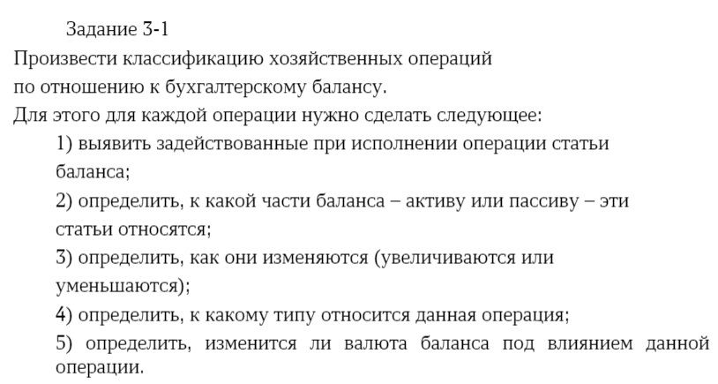

Примеры классификации хозяйственных операций по отношению к бухгалтерскому балансу
№ | Содержание хоз. операции | Наименование статьи | А/П | +/- | Тип | Изменение валюты баланса
1 | 2 | 3 | 4 | 5 | 6 | 7
1 | Получены в кассу с расчетного счета деньги для выдачи зарплаты | Касса, Р/с | А А | + - | 1 | Не меняется
2 | Выдано из кассы сотруднику подотчет на командировочные расходы | Касса, Подотчетное лицо (ДЗ) | А А | - + | 1 | Не меняется
3 | Выдана зарплата сотрудникам организации | Касса, Сотрудники (КЗ) | А П | - - | 4 | Уменьшается
4 | Внесена обратно на расчетный счет неполученная сотрудниками (депонированная) зарплата | Рас счёт, Касса | А А | + - | 1 | Не меняется
5 | Отпущены материалы со склада в производственный цех | Материалы, Производство | А А | - + | 1 | Не меняется
6 | Возвращены из производства на склад неиспользованные материалы | Материалы, Производство | А А | + - | 1 | Не меняется
7 | Зачислены на расчетный счет платежи от покупателей | Рас счёт, Покупатели (ДЗ) | А А | + - | 1 | Не меняется
8 | Поступили от поставщиков материалы | Поставщики (КЗ), Материалы | П А | + + | 3 | Увеличивается
9 | Зачислен на расчетный счет краткосрочный кредит банка | Рас счёт, кредит(КЗ) | А П | + + | 3 | Увеличивается
10 | Начислена зарплата работникам предприятия | Производство, расчёт с сотрудниками (КЗ) | А П | + + | 3 | Увеличивается
11 | Удержан налог на доходы физических лиц (НДФЛ) из заработной платы | Сотрудники (КЗ), Бюджет (КЗ) | П П | - + | 2 | Не меняется
12 | Перечислен НДФЛ в бюджет | Касса, Бюджет | А П | - - | 4 | Уменьшается
13 | Направлена часть прибыли на формирование резервного капитала | Рез капитал, Прибыль | П П | + - | 2 | Не меняется
14 | Выпущена из производства на склад готовая продукция | Производство, Продукция | А А | - + | 1 | Не меняется
15 | Отгружена готовая продукция покупателям | Продукция, Покупатель (ДЗ) | А А | - + | 1 | Не меняется
16 | Поступили платежи от иностранных покупателей на валютный счет | Покупатели, Вал счёт | А А | - + | 1 | Не меняется
17 | Погашен с расчетного счета краткосрочный кредит банка | Рас счёт, Кредит (КЗ) | А П | - - | 4 | Уменьшается
18 | Приобретены подотчетным лицом материалы | Подотчетное лицо (ДЗ), Материалы | А А | - + | 1 | Не меняется
19 | Неизрасходованный остаток подотчетной суммы возвращен в кассу | Подотченная сумма, Касса | А А | - + | 1 | Не меняется
20 | Приобретены товары у поставщиков | Товары, Поставщики (КЗ) | А П | + + | 3 | Увеличивается

